Sheet1
・svnから切断
 | プロジェクト名右クリック→チーム→切断
 |  | ファイル・システムからSVNメタ情報も削除しますを選択してはい
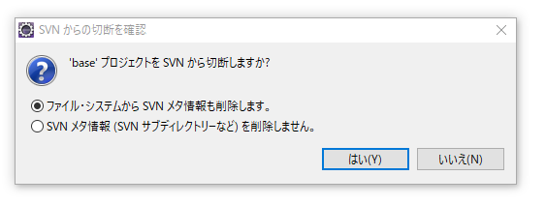

・プロジェクト名を変更する。
 | プロジェクト名を右クリック→リファクタリング→名前変更
 | 以下のエラー表示が出るのでとりあえずOKを押す
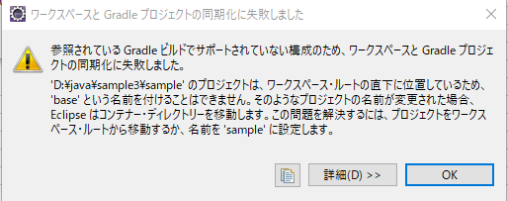

 | エクスプローラでプロジェクト直下の「settings.gradle」を開く
 | rootProject.name = 'xxxxxx' のxxxxxを変更したプロジェクト名に書き換える
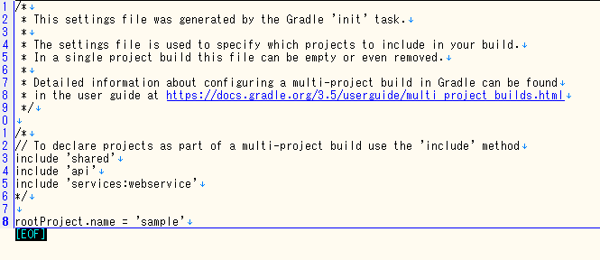

 | eclipseでプロジェクト名を右クリック→gradle→graldeプロジェクトにリフレッシュを実施

warを作る際は最初のみ以下が必要
 | war-staging.launchを右クリック→実行→war-staging

 | 以下のエラーが表示されるのでOKを押す。
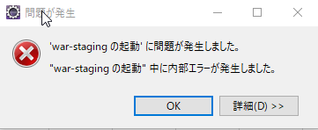

 | eclipseのメニューの実行→実行の構成を開く（もしくは、以下のアイコンから）

 | 画面左側のGradleプロジェクトからさっき実行したものを選択。
 | 画面右側のGradleタスクのタブの作業ディレクトリの下のワークスペースを押す
 | 作業中のプロジェクトを選択してOKを押して、実行構成の画面で適用or実行を押す。
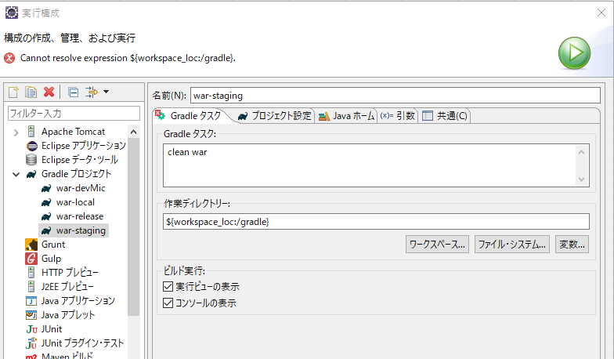

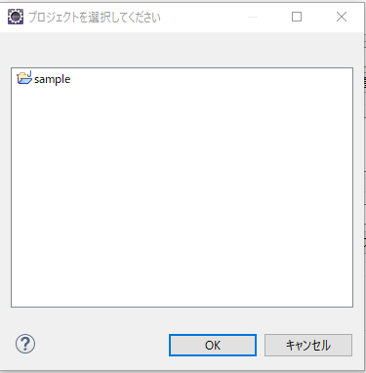

 | warの作成については、初回のみ設定すれば以降は、
 | .launchファイルを右クリック→実行でOK

